工作表1
98-00-01-04
特 約 郵 件 郵 費 單

特約戶編號： |  | 400047108001
寄件人名稱： |  | 交通部高速公路局中區養護工程分局 |  |  |  |  |  |  |  | 交寄日期：109年10月01日 |  |  | 第 號
 | 寄達地區 |  | 郵件類別 | 航空 | 水陸路 | 件數 | 每件 重量 | 每件資費 |  | 郵 費 總 額 | ※收寄單位複核 |  |  | 備註
 |  |  |  |  |  |  |  | 郵費 | 存證費 |  | 件數 | 郵費總額
1
2
3
4
5
6
7
8
9
10
11
12
13
14
15
16
總 計
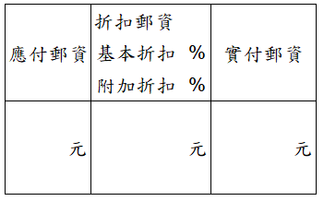
 | 應 付 郵 資 |  |  | 折 扣 郵 資 |  |  | 實 付 郵 資
 |  |  |  | 基本折扣 %
 |  |  |  | 附加折扣 %
 | 元 |  |  | 元 |  |  | 元

萬 仟 佰 拾 元 角整
實 收 |  |  |  |  |  |  |  |  |  | ※
郵 費
共 計
(大寫)
郵 戳
郵 戳
寄件人簽章： |  | ※ |  |  |  |  |  |  |  | ※
交通部高速公路局 |  |  | 收寄單位： |  |  |  |  |  |  | 收寄單位：
中區養護工程分局 |  |  | 經 辦 員： |  |  |  |  |  |  | 經 辦 員：

 |  |  | 主 管： |  |  |  |  |  |  | 主 管：
※記號欄由郵局填寫，本單上數字如有更正，應由相關人員在更正處蓋章。
本日實寄件數及所需郵費總額以郵局複核填寫者為準。折扣郵資僅限於郵件轉運局或指定局交寄已分區捆紮郵件適用。並於日(月)報表中註明當日(月)給予折扣郵資之總金額。字如有更正，應由相關人員在更正處蓋章。
每次應請寄件人填寫1式4份，但交寄大宗存證信函之存證費採逐月結帳應填寫1式5份，其中1份經收寄單位簽收後退還寄件人。
交寄大宗郵件如包括本地及外地郵件，且已辦理分區捆紮者，請寄件人填寫1式6份。
注 意：

